LOGIN
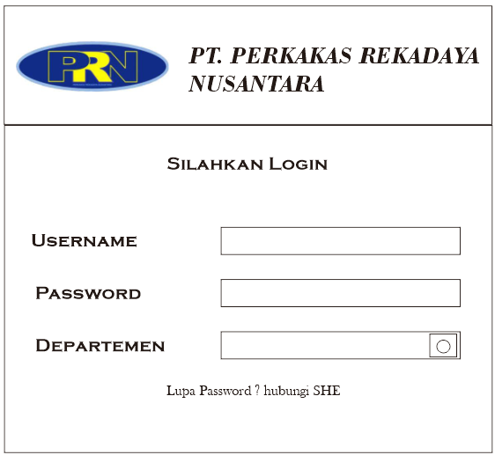

Menu
SALES
PA & Schedule
PPC
Schedule & Detail
PRODUKSI
Capaian Produksi
STORE & PACKAGING
Bahan Baku
Data Bahan Baku
Stock Bahan Baku
Produk Jadi
Data Produk Jadi
Stock Produk Jadi
Capaian Pengiriman

